Solicitud gráfica
 | Área: | Matemáticas |  |  | Fecha:
 | Grado: | 9
 | Título del tema: | ¿Cómo realizar demostraciones? |  |  | ¿Cuaderno de estudio o recurso? | Recurso
 | Editor: | ANDRES GOMEZ |  |  | Motor del recurso | F7B

 | Código guión o recurso: | MA_06_12_REC220 | ← Para determinar este código, visite la hoja de Ayuda
 |  |  |  |  | ESPECIFICACIÓN DE ARCHIVOS A ENTREGAR
Núm. | Archivo Shutterstock o ruta en web | Imagen para: | Tipo | Ubicación de la imagen en el recurso F7B | Nombre imagen SMALL | Tamaño imagen SMALL | Nombre imagen ZOOM | Tamaño imagen ZOOM | Descripción | Observaciones
IMG01 | 119490031 | Recurso F7B | Ilustración | Inicio (apaisado) | MA_06_12_REC220_IMG01.jpg | 350 x 230 px |  |  | 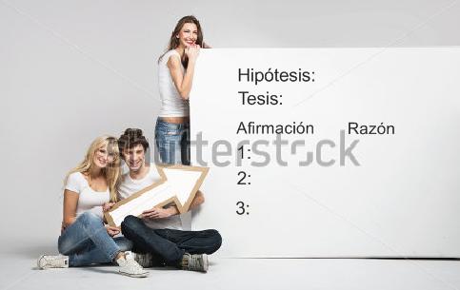
IMG02 | 320971742 | Recurso F7B | Ilustración | Inicio (cuadrado) | MA_06_12_REC220_IMG02.jpg | 350 x 350 px |  |  | 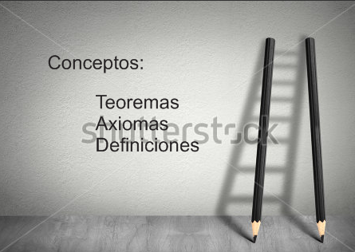
IMG03 | 192613526 | Recurso F7B | Fotografía | Inicio (cuadrado) | MA_06_12_REC220_IMG03.jpg | 350 x 350 px
IMG04 | 335128646 | Recurso F7B | Ilustración | Inicio (cuadrado) | MA_06_12_REC220_IMG04.jpg | 350 x 350 px |  |  | 
IMG05 | 183501380 | Recurso F7B | Ilustración | Contenido | MA_06_12_REC220_IMG05n.jpg | 320 x 480 px | MA_06_12_REC220_IMG05a.jpg | 800 x 458 px | 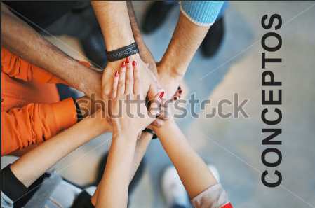
IMG06 | ver descrpción | Recurso F7B | Ilustración | Contenido | MA_06_12_REC220_IMG06n.jpg | 320 x 480 px | MA_06_12_REC220_IMG06a.jpg | 800 x 458 px | 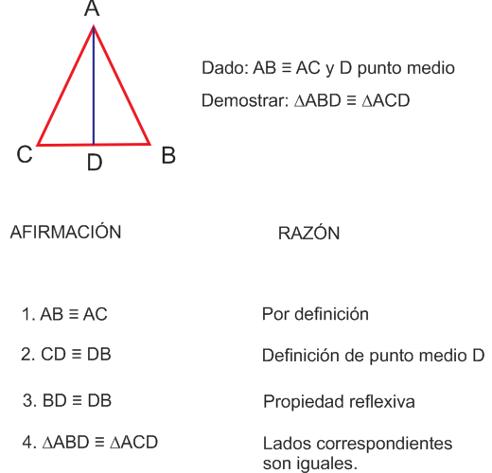
IMG07 | ver descrpción | Recurso F7B | Ilustración | Contenido | MA_06_12_REC220_IMG07n.jpg | 320 x 480 px | MA_06_12_REC220_IMG07a.jpg | 800 x 458 px | 